Conseils d'utilisation
Conseils d’utilisation
Activez la modification pour profiter de toutes les fonctions.

Remarques sur l'onglet "Aperçu"
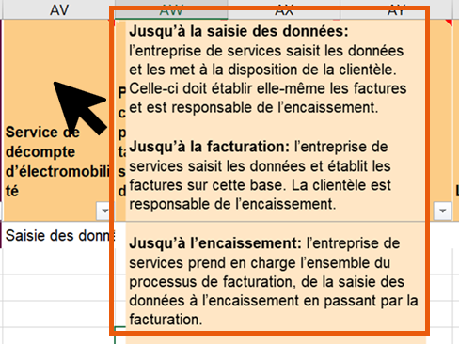 Définitions En passant sur les cellules, vous obtenez les définitions des termes.
Catégorisation Les fonctions sont classées par catégories. Vous pouvez ouvrir et fermer les catégories en haut avec le [+].
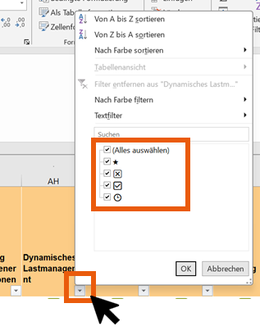 Filtrer Vous pouvez filtrer les fonctions en fonction de leur degré de réalisation.

Remarques sur l'onglet "Liste de comparaison"
Sélection des entreprises Sélectionnez l’entreprise souhaitée dans le menu déroulant. En supprimant le contenu (touche SUPPR) dans le menu déroulant, vous pouvez annuler la sélection.
Vue Pour rendre toutes les informations visibles, sélectionnez tout le contenu du tableau (Ctrl + A) puis cliquez sur «Accueil» --> «Format» --> «Ajuster la hauteur de ligne»

Disclaimer
Les présentes données ont été collectées en mars 2024 et mises à jour en septembre 2025. Il n'existe aucun droit à l'actualisation permanente des données. Une mise à jour annuelle est prévue.
Les données des entreprises sont basées sur l'auto-déclaration. La plausibilité des données a été vérifiée par échantillonnage.
Ni RechargeAuPoint, en tant que mandant, ni Renera AG, en tant qu'auteur, n'assument la responsabilité de l'exactitude des données.
RechargeAuPoint Office fédéral de l’énergie OFEN Section mobilité info@laden-punkt.ch Pulverstrasse 13 3063 Ittigen Rôle et coopération des parties prenantes Le présent guide a été conçu et suivi par un comité composé des membres suivants: • Alois Freidhof, Office fédéral de l’énergie OFEN (mandataire) • Flavio Kälin, Office fédéral de l’énergie OFEN (mandataire) • Julian Barth, Swisscharge (mandataire) • Robin Becker, Generis AG (mandataire) • Marisa Timm, Renera AG (auteur) Version 2.0 de novembre 2025

Liste de comparaison
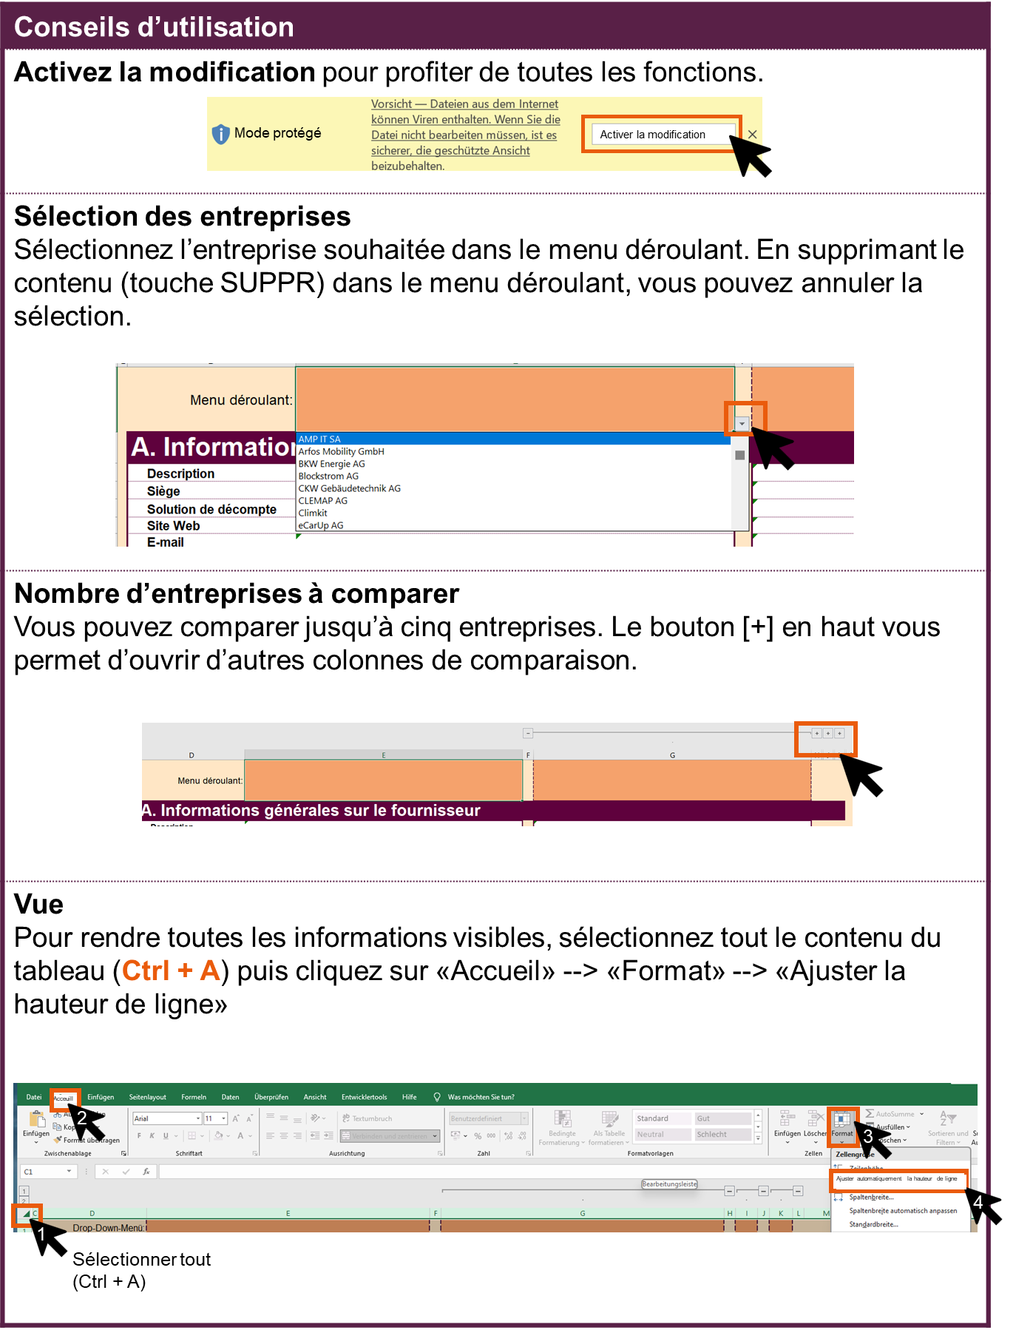
Menu déroulant:
A. Informations générales sur le fournisseur
Description | #N/A | #N/A
Siège | #N/A | #N/A
Solution de décompte | #N/A | #N/A
Site Web | #N/A | #N/A
E-mail | #N/A | #N/A
Téléphone | #N/A | #N/A
Disponibilité de l’offre (canton) | #N/A | #N/A
Restriction locale | #N/A | #N/A
Nombre de points de recharge en Suisse dans les immeubles d’habitation | #N/A | #N/A
Dont en Suisse alémanique | #N/A | #N/A
Dont en Suisse romande | #N/A | #N/A
Dont au Tessin | #N/A | #N/A

B. Système d’accès et de décompte
1 Inscription et onboarding
Inscription de l’utilisateur de la station de recharge par | #N/A | #N/A
Activation par | #N/A | #N/A
Explication | #N/A | #N/A
Onboarding des utilisateurs de stations de recharge par | #N/A | #N/A
Explication de l’onboarding | #N/A | #N/A

2 Infrastructure et processus de recharge
Installation
Services d’électromobilité | #N/A | #N/A
Nombre max. de stations de recharge par bâtiment | #N/A | #N/A
Matériel, compatibilité et interfaces
Stations de recharge compatibles | #N/A | #N/A
Vente de stations de recharge | #N/A | #N/A
Intégration de différents fabricants de SR au sein d’un même bâtiment | #N/A | #N/A
Intégration de systèmes tiers | #N/A | #N/A
Propre solution SGE disponible | #N/A | #N/A
Avec les fonctions suivantes | #N/A | #N/A
Gestion de la charge (GC)
GC statique | #N/A | #N/A
GC dynamique | #N/A | #N/A
Mise en œuvre GC | #N/A | #N/A
Mesure du courant | #N/A | #N/A
Intégration de différents fabricants | #N/A | #N/A
Options d’accès
Par application | #N/A | #N/A
RFID (carte/badge) | #N/A | #N/A
Plug’n’Charge | #N/A | #N/A
Autres options d’accès | #N/A | #N/A
Interfaces utilisateur pour les usagers
Portail Web | #N/A | #N/A
Appli | #N/A | #N/A
Visualisation
Aperçu des transactions | #N/A | #N/A
Visualisation de ses propres consommations | #N/A | #N/A
Contrôle de l’activité de chargement
Contrôle actif de l’activité de chargement | #N/A | #N/A
Chargement basé sur l’énergie solaire | #N/A | #N/A
Chargement économique | #N/A | #N/A
Chargement prioritaire | #N/A | #N/A
Prise en compte des limites de chargement | #N/A | #N/A
Autres modes de chargement | #N/A | #N/A
Autres services
 | #N/A | #N/A

3 Assistance et maintenance
Assistance
Hotline uniquement pendant les heures de bureau | #N/A | #N/A
Hotline 24/7 | #N/A | #N/A
Monitoring et maintenance
Gestion des incidents | #N/A | #N/A
Télémaintenance | #N/A | #N/A
Dépannage sur place | #N/A | #N/A

4 Décompte
Portée de la solution de décompte | #N/A | #N/A
Paiement du décompte par | #N/A | #N/A
Intervalle de décompte | #N/A | #N/A
Stations de recharge décomptables | #N/A | #N/A
Variantes de décompte – Compteurs | #N/A | #N/A
Commentaire | #N/A | #N/A
Tarifs de charge
Tarifs d’électricité possibles | #N/A | #N/A
Définition du tarif unique | #N/A | #N/A
Commentaire sur le tarif de charge | #N/A | #N/A
Services supplémentaires de décompte de l’électromobilité
Différents niveaux tarifaires | #N/A | #N/A
Liste blanche (utilisateurs spéciaux) | #N/A | #N/A
Mise à jour automatisée en cas de modification des tarifs d’électricité d’EAE | #N/A | #N/A
Réglage d’un tarif d’énergie propre | #N/A | #N/A
Décompte du chargement bidirectionnel | #N/A | #N/A
Autres décomptes
Décompte RCP | #N/A | #N/A
Modèle GRD | #N/A | #N/A
Décompte des frais annexes | #N/A | #N/A
Autres décomptes | #N/A | #N/A
Explication | #N/A | #N/A
Compatibilité avec les systèmes immobiliers
Exportation .csv | #N/A | #N/A
Interface API | #N/A | #N/A
Autres | #N/A | #N/A

5 Régie
Reporting
Fonction de reporting | #N/A | #N/A
Exploitation
Fonction de mandataire | #N/A | #N/A
Portail Web de gestion des utilisateurs | #N/A | #N/A
Autres services
 | #N/A | #N/A

6 Chargement accessible à tous
Accès pour les utilisateurs de stations de recharge
Accès aux stations de recharge accessibles à tous avec le même moyen d’accès au sein du même réseau de recharge | #N/A | #N/A
Accès aux stations de recharge accessibles à tous avec le même moyen d’accès (Roaming) | #N/A | #N/A
Stations de recharge accessibles à tous (p. ex. places de stationnement pour visiteurs)
Décompte des stations de recharge accessibles à tous | #N/A | #N/A
Option de Roaming pour les stations de recharge accessibles à tous | #N/A | #N/A

C. Modèles de prix et de financement
Informations générales sur les modèles de prix et de financement
Modèles de financement | #N/A | #N/A
Modèles de prix | #N/A | #N/A
Durées des contrats
Durée minimale pour les propriétaires du bâtiment | #N/A | #N/A
Délai de résiliation pour les propriétaires du bâtiment | #N/A | #N/A
Durée minimale pour les utilisateurs de la station de recharge | #N/A | #N/A
Délai de résiliation pour les utilisateurs de la station de recharge | #N/A | #N/A
 | #N/A | #N/A
Type de modèle de prix | #N/A | #N/A
Étendue des services pour les propriétaires | #N/A | #N/A
Étendue des prestations pour les utilisateurs de SR | #N/A | #N/A
Coûts uniques par station de recharge | #N/A | #N/A
Explication | #N/A | #N/A
Coûts mensuels par station de recharge | #N/A | #N/A
Explication | #N/A | #N/A
Frais de service liés à l’utilisation
Frais par kWh | #N/A | #N/A
Frais en pourcentage | #N/A | #N/A
Frais fixes | #N/A | #N/A
Explications | #N/A | #N/A
Commentaire sur le modèle de prix | #N/A | #N/A
 | #N/A | #N/A
Type de modèle de prix | #N/A | #N/A
Étendue des services pour les propriétaires | #N/A | #N/A
Umfang Dienstleistungen für Nutzende | #N/A | #N/A
Coûts uniques par station de recharge | #N/A | #N/A
Explication | #N/A | #N/A
Coûts mensuels par station de recharge | #N/A | #N/A
Explication | #N/A | #N/A
Frais de service liés à l’utilisation
Frais par kWh | #N/A | #N/A
Frais en pourcentage | #N/A | #N/A
Frais fixes | #N/A | #N/A
Explications | #N/A | #N/A
Commentaire sur le modèle de prix | #N/A | #N/A
 | #N/A | #N/A
Type de modèle de prix | #N/A | #N/A
Étendue des services pour les propriétaires | #N/A | #N/A
Étendue des prestations pour les utilisateurs de SR | #N/A | #N/A
Coûts uniques par station de recharge | #N/A | #N/A
Explication | #N/A | #N/A
Coûts mensuels par station de recharge | #N/A | #N/A
Explication | #N/A | #N/A
Frais de service liés à l’utilisation
Frais par kWh | #N/A | #N/A
Frais en pourcentage | #N/A | #N/A
Frais fixes | #N/A | #N/A
Explications | #N/A | #N/A
Commentaire sur le modèle de prix | #N/A | #N/A

